Foglio1
INPUT
INDUTTANZA | DIAMETRO SPIRE (cm)
L(m H) | D (cm)
333.00 | 3.00
LUNGHEZZA AVVOLGIMENTO
l (cm) |  |  |  |  |  | 3.00
5.86 | 5.858 |  |  |  | D= |  | cm
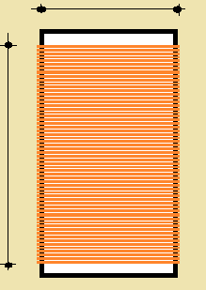

OK
 |  |  |  |  |  |  |  | Φ= | 0.36 | mm

 |  | l= | 5.86 | cm |  |  |  | L= | 333 | m H

OUTPUT
l/D | K
1.95 | 15.68
N° SPIRE | DIAMETRO MASSIMO DEL FILO
165 | d (mm)
 | 0.36
 | DIAMETRO COMMERCIALE
 | dc (mm)
 | 0.36

 |  |  |  | 0.001
...

